상품제안서
샤오미 레드미 버즈 6 라이트 LITE 무선 이어폰 노이즈캔슬링 커널형 인이어 이어버드 블루투스 | 상품코드: F31489

 |  |  |  |  |  |  | 02-412-0044 | www.easy1.co.kr
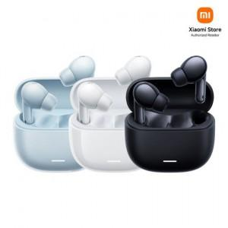

【상세/제작정보】

【인쇄/포장옵션】 | 레이저 / 포장지포장

【공급단가】 | 수량 | 50~ | 100~ | 500~ | 1,000~ | 2,000~
*VAT별도 | 단가 | 25,520원 | 25,080원 | 24,640원 | 24,200원 | 23,760원

【상품 URL】 | https://dev.easy1.co.kr:443/src/goods_detail.php?gdno=31489

